상품제안서
카카오 70 라운딩 카본 골프우산 | 상품코드: S39620

 |  |  |  |  |  |  | 02-713-8555 | www.synergygift.co.kr
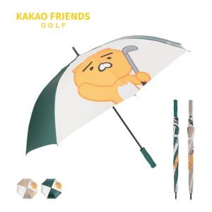

【상세/제작정보】 | <p><span style="font-size: 14pt;">※손잡이-UV필름칼라인쇄, 원단-전사칼라인쇄 별도문의바랍니다.</span></p><p><span style="font-size: 14pt;">※ 운임비 별도 발생 됩니다.</span></p>

【인쇄/포장옵션】 | 실크, 원단1도인쇄 / 포장불가능

【공급단가】 | 수량 | 20~ | 100~ | 300~ | 500~ | 1,000~
*VAT별도 | 베이지 | 33,800원 | 31,500원 | 29,500원 | 28,800원 | 28,300원
 | 그린 | 33,800원 | 31,500원 | 29,500원 | 28,800원 | 28,300원

【상품 URL】 | https://www.synergygift.co.kr:443/src/goods_detail.php?gdno=39620

